常用公式
土地年期修正 |  |  |  |  |  |  | 红线外基础设施建设费（北京）
 |  |  |  |  |  |  | 基础设施建设费（土地开发费） 土地面积单价
价值时点 | 2025-07-21 |  |  |  |  |  |  | 通路 | 通电 | 通讯 | 通上水 | 通下水 | 通热 | 通燃气 | 平整 | 合计
法定最高/出让年限 | 终止日期 | 剩余土地使用年限 | 年期修正系数 | 报酬率-土地 |  |  | 一至二级 | 80 | 70 | 20 | 30 | 45 | 60 | 50 | 20 | 375
40 | 2026-12-19 | 1.41 | 0.0680 | 4.00% |  |  | 三至七级 | 70 | 60 | 15 | 25 | 40 | 50 | 40 | 15 | 315
50 | 2036-12-19 | 11.42 | 0.4202 | 4.00% |  |  | 八至九级 | 60 | 50 | 10 | 20 | 35 | 40 | 30 | 10 | 255
70 | 2056-12-19 | 31.43 | 0.7571 | 4.00%

不同年限间价值的换算
年限 |  |  | 报酬率-土地 |  | 年期修正系数
N | 70 | Y（N） | 0.045 | K(N) | 0.9541
n | 40 | Y（n） | 0.045 | K(n) | 0.8281
已知V（N），求取V（n）
V（N） | 5000
V（n） | 4339.69 | 0.8679
已知V（n），求取V（N）
V（n） | 4810
V（N） | 5541.87 | 1.1522

房地产比较法中年期修正 |  |  |  |  |  |  | 试算 | 满年期50年，报酬率5%，贡献率60%
 | 出让年限 | 剩余土地使用年限 | 报酬率 | 年期修正系数 | 地价贡献率（参考下表） | 房价修正系数 | 5 | 54.2
估价对象 | 70 | 30 | 4% | 0.739 | 70% | 81.7 | 10 | 65.4 | 11.2
案例A | 70 | 40 | 4% | 0.846 | 70% | 89.2 | 15 | 74.1 | 8.7 | 区间 |  | 修正幅度
案例B | 70 | 50 | 4% | 0.918 | 70% | 94.3 | 20 | 81 | 6.9 | 0~5（含）,5~10（含） |  | 10
案例C | 70 | 60 | 4% | 0.967 | 70% | 97.7 | 25 | 86.3 | 5.3 | 10~15（含），15~20（含） |  | 8
 |  |  |  |  |  |  | 30 | 90.5 | 4.2 | 20~25（含），25~30（含） |  | 5
推导公式 |  |  |  |  |  |  | 35 | 93.8 | 3.3 | 30~35（含），35~40（含） |  | 3
1.建+50年地价×20年年期修正系数＝20年房价 |  |  |  |  |  |  | 40 | 96.4 | 2.6 | 40~45（含），45~50（含） |  | 2
2.建+50年地价＝50年房价 |  |  |  |  |  |  | 45 | 98.4 | 2
1、2步得出 |  |  |  |  |  |  | 50 | 100 | 1.6
3.50年房价－50年地价+50年地价×20年年期修正系数＝20年房价 |  |  |  |  |  |  | 可见随着土地使用年期的减少，影响幅度逐渐增大
4.20年房价＝50年房价×20年房价修正系数
4步代入3步 |  |  |  |  |  |  | 试算 | 满年期40年，报酬率5%，贡献率60%
5.50年房价－50年地价+50年地价×20年年期修正系数＝50年房价×20年房价修正系数 |  |  |  |  |  |  | 5 | 55.1
6.20年房价修正系数＝1-50年地价×（1-20年年期修正系数）÷50年房价 |  |  |  |  |  |  | 10 | 67 | 11.9
7.50年地价＝50年房价×地价贡献率 |  |  |  |  |  |  | 15 | 76.3 | 9.3 | 区间 |  | 修正幅度
7步代入6步 |  |  |  |  |  |  | 20 | 83.6 | 7.3 | 0~5（含）,5~10（含） |  | 10
8.20年房价修正系数＝1-50年房价×地价贡献率×（1-20年年期修正系数）÷50年房价＝1-地价贡献率×（1-20年年期修正系数） |  |  |  |  |  |  | 25 | 89.3 | 5.7 | 10~15（含），15~20（含） |  | 8
 |  |  |  |  |  |  | 30 | 93.8 | 4.5 | 20~25（含），25~30（含） |  | 6
以北京为例验算 |  |  |  |  |  |  | 35 | 97.2 | 3.4 | 30~35（含），35~40（含） |  | 3
用途 | 综合地价贡献率 | 收益法地价房价比 | 地价售价比 |  |  |  | 40 | 100 | 2.8
工业 | 20%-30% | 20%-30% | 15%-40% | 8000地价，20000售价；地价950，售价6500
住宅 | 60%-70% | 65%-75% | 50%-65% | 当前北京市基本控制在50%-65% |  |  | 试算 | 满年期70年，报酬率4%，贡献率70%
商业/办公 | 50%-60% | 70%-80% | 50% | 15000地价，30000售价 |  |  | 30 | 81.7
车库/仓储 | 20%-30% | 20%-30% | 35%-45% | 四级或五级地，地价2500-3000熟地价，售价5500-8000 |  |  | 40 | 89.2 | 7.5
 |  |  |  |  |  |  | 50 | 94.3 | 5.1
 |  |  |  |  |  |  | 60 | 97.7 | 3.4

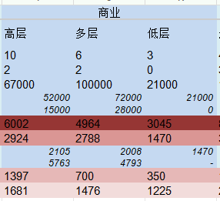
建安计算
项目 | 面积 | 单价 | 总额
主体 | 34740.85 | 2787.94 | 96855340
地上 | 24964.55 | 2000 | 49929100
地下 | 9776.3 | 4800 | 46926240
设备 | 34740.85 | 1500 | 52111275
装修 | 34740.85 | 700 | 24318595
综合 | 34740.85 | 4987.94 | 173285210

室外工程 | 5% | 5237.3350249 | 8664260.5

人防工程 | 3000 | 4800 | 14400000

合计 | 34740.85 | 5651.83 | 196349470.5

最新台账及往期利润表
序号 | 业态 | 楼层 | 单元号 | 租户名称 | 资源备注 | 建筑面积 （㎡） | 现有租约
 |  |  |  |  |  |  | 合同租期 |  |  | 装免期1（期内） |  |  | 装免期2（期内） |  |  | 装免期3（期内） |  |  | 租金面价 （元/平方/天） | 租金净价 （元/㎡/天） | 月租金 (元） | 租期*面积 | 合同额
 |  |  |  |  |  |  | 月数 | 自 | 至 | 月数 | 自 | 至 | 月数 | 自 | 至 | 月数 | 自 | 至
1 | 办公 | F4 | 401 | 橡鹿机器人 |  | 1000.00 | 24 | 2024-05-01 | 2026-04-30 | 4 | 2024-11-01 | 2025-02-28 | 0 |  |  | 0 |  |  | 4.11 | 3.44 | 125013 | 24000 | 2512751.25
2 | 办公 | F4 | 402 | 空置 |  | 485.00 | 0 |  |  | 0 |  |  | 0 |  |  | 0 |  |  |  | 0.00 | 0 | 0 | 0 | 已有意向，谈判中
3 | 办公 | F4 | 403A | 蜜獾 |  | 200.00 | 24 | 2025-01-01 | 2026-12-31 | 2 | 2025-01-01 | 2025-02-28 | 2 | 2025-12-01 | 2026-01-31 | 0 |  |  | 4.14 | 3.47 | 25185 | 4800 | 506218.5
3 | 办公 | F4 | 403B | 空置 | 仅能做库房 | 265.00 | 0 |  |  | 0 |  |  | 0 |  |  | 0 |  |  |  | 0.00 | 0 | 0 | 0
3 | 办公 | F4 | 403C | 兴顶盛安 |  | 335.00 | 24 | 2025-09-01 | 2027-08-31 | 2 | 2025-12-01 | 2026-01-31 | 2 | 2026-12-01 | 2027-01-31 | 0 |  |  | 3.98 | 3.32 | 40535 | 8040 | 810700
4 | 办公 | F4 | 405 | 空置 |  | 165.00 | 0 |  |  | 0 |  |  | 0 |  |  | 0 |  |  |  | 0.00 | 0 | 0 | 0
5 | 办公 | F4 | 406 | 空置 | 需拆除 | 758.00 | 0 |  |  | 0 |  |  | 0 |  |  | 0 |  |  |  | 0.00 | 0 | 0 | 0
6 | 办公 | F4 | 407-408 | 北京读我科技 |  | 3050.00 | 27 | 2024-06-01 | 2026-08-31 | 3 | 2024-06-01 | 2024-08-31 | 1 | 2025-01-01 | 2025-01-31 | 0 |  |  | 4.96 | 4.23 | 460550 | 82350 | 10592650
8 | 办公 | F4 | 408-409 | 空置 | 仅能做库房 | 122.04 | 0 |  |  | 0 |  |  | 0 |  |  | 0 |  |  |  | 0.00 | 0 | 0 | 0
10 | 办公 | F4 | 410 | 瀚海星尘科技（龙图） |  | 142.00 | 13 | 2024-12-01 | 2025-12-31 | 2 | 2024-12-01 | 2025-01-31 | 0 |  |  | 0 |  |  | 4.14 | 3.50 | 17881 | 1846 | 196694.85
 |  |  |  | 四层合计： |  | 6522.04 |  |  |  | 0
11 | 办公 | F3 | 301 | 兆信科技 |  | 1000.00 | 36 | 2024-03-01 | 2027-02-28 | 4 | 2024-03-01 | 2024-06-30 | 3 | 2024-11-01 | 2025-01-31 | 0 |  |  | 4.01 | 3.23 | 121971 | 35900 | 3524957.0833
12 | 办公 | F3 | 302 | 慧聪网 |  | 485.00 | 33 | 2024-06-01 | 2027-02-28 | 1 | 2024-06-01 | 2024-06-30 | 0 |  |  | 0 |  |  | 4.11 | 3.99 | 60631 | 15956.5 | 1934130.8938
13 | 办公 | F3 | 305 | 乐动派软件（龙图） |  | 165.00 | 13 | 2024-12-01 | 2025-12-31 | 2 | 2024-12-01 | 2025-01-31 | 0 |  |  | 0 |  |  | 4.14 | 3.50 | 20778 | 2145 | 228553.875
14 | 办公 | F3 | 306 | 华夏长鸿 |  | 519.00 | 36 | 2024-06-01 | 2027-05-31 | 1 | 2025-01-01 | 2025-01-31 | 1 | 2026-01-01 | 2026-01-31 | 1 | 2027-01-01 | 2027-01-31 | 5.6 | 5.13 | 88403 | 18684 | 2917299
15 | 办公 | F3 | 307 | 空置 |  | 715.00 | 0 |  |  | 0 |  |  | 0 |  |  | 0 |  |  |  | 0.00 | 0 | 0 | 0
16 | 办公 | F3 | 308-309 | 空置 | 需改造 | 3078.00 | 0 |  |  | 0 |  |  | 0 |  |  | 0 |  |  |  | 0.00 | 0 | 0 | 0
17 | 办公 | F3 | 310 | 空置 | 需改造 | 142.00 | 0 |  |  | 0 |  |  | 0 |  |  | 0 |  |  |  | 0.00 | 0 | 0 | 0
 |  |  |  | 三层合计： |  | 6104.00
18 | 办公 | F2 | 201 | 闪电快车 |  | 3109.86 | 24 | 2024-03-01 | 2026-02-28 | 1 | 2024-04-01 | 2024-04-30 | 2 | 2025-04-01 | 2025-05-31 | 0 |  |  | 5.13 | 4.48 | 485138 | 74325.654 | 10139387.544
19 | 办公 | F2 | 202 | 中关村在线 |  | 1750.00 | 36 | 2024-03-01 | 2027-02-28 | 2 | 2024-03-01 | 2024-04-30 | 1 | 2025-01-01 | 2025-01-31 | 0 |  |  | 4.11 | 3.77 | 218772 | 62825 | 7197594.6875
22 | 办公 | F2 | 203 | 瀚海星尘科技（龙图） |  | 1104.81 | 13 | 2024-12-01 | 2025-12-31 | 2 | 2024-12-01 | 2025-01-31 | 0 |  |  | 0 |  |  | 4.14 | 3.50 | 139123 | 14362.53 | 1530355.1917
 |  |  |  | 二层合计： |  | 5964.67
1 | 商业 | B1 | B1-02 | 汇海超市 |  | 1575.00 | 96 | 2024-04-01 | 2032-03-31 | 5.0 | 2024-04-01 | 2024-08-31 | 8.0 | 2024-12-01 | 2025-07-31 | 0 |  |  | 2.0 | 1.73 | 95813 | 151200 | 7952438
2 | 商业 | B1 | B1-03 | 空置 |  | 196.95 | 0 |  |  | 0 |  |  | 0 |  |  | 0 |  |  |  | 0.00 | 0 | 0 | 0 | 一家网咖，已完成签报，合同签约时，客户因其它门店业绩下滑，先暂时停滞，跟进中
3 | 商业 | B1 | B1-04 | 小卓健身 |  | 246.03 | 60 | 2025-03-01 | 2030-02-28 | 4 | 2025-03-01 | 2025-06-30 | 0 |  |  | 0 |  |  | 2.3 | 2.15 | 17212 | 14737 | 962142
4 | 商业 | B1 | B1-05-06 | 小铁台球 |  | 263.00 | 48 | 2024-11-15 | 2028-11-14 | 3.0 | 2024-11-15 | 2025-02-14 | 0 |  |  | 0 |  |  | 2.5 | 2.34 | 19999 | 12624 | 899953
5 | 商业 | B1 | B1-07-08 | 麦当劳 |  | 183.80 | 120 | 2023-03-16 | 2033-03-15 | 2.0 | 2023-03-16 | 2023-05-15 | 0 |  |  | 0 |  |  | 7.7 | 7.56 | 42973 | 22056 | 5070853
6 | 商业 | B1 | B1-08 | 汴京记 |  | 61.00 | 60 | 2023-10-01 | 2028-09-30 | 1.0 | 2023-10-01 | 2023-10-31 | 1.0 | 2024-01-01 | 2024-01-31 | 0 |  |  | 10.0 | 9.67 | 18554 | 3660 | 1076142
7 | 商业 | B1 | B1-09 | 空置 |  | 154.00 | 0 |  |  | 0 |  |  | 0 |  |  | 0 |  |  |  | 0.00 | 0 | 0 | 0
8 | 商业 | B1 | B1-10-w9 | 潇湘阁 |  | 278.94 | 60 | 2023-04-01 | 2028-03-31 | 3.0 | 2023-04-01 | 2023-06-30 | 0 |  |  | 0 |  |  | 10.2 | 9.70 | 86625 | 16736 | 4937615
 |  |  |  | B1层合计： |  | 2838.19
9 | 商业 | F1 | L1-01A | 京东便利店 |  | 67.12 | 36 | 2023-05-01 | 2026-04-30 | 1 | 2023-05-01 | 2023-05-31 | 2.0 | 2025-02-01 | 2025-03-31 | 2 | 2025-11-01 | 2025-12-31 | 8.50 | 7.32 | 17353 | 2416 | 537953
...
序号 | 业态 | 楼层 | 单元号 | 租户名称 | 资源备注 | 建筑面积 （㎡） | 现有租约
19 | 商业 | F1 | L1-12、13 | 牧贺兰 |  | 436.69 | 60 | 2023-05-01 | 2028-04-30 | 3 | 2023-05-01 | 2023-07-31 | 1 | 2023-09-01 | 2023-10-09 | 2 | 2024-05-01 | 2024-06-20
20 | 商业 | F1 | L1-14 | 空置 |  | 45.75 | 0 |  |  | 0 |  |  | 0 |  |  | 0
 |  |  |  | F1层合计： |  | 2506.08
 |  |  |  |  |  | 23934.98

 |  |  |  |  |  |  |  |  |  |  |  |  |  |  |  |  |  | B1
 |  |  |  |  |  |  |  |  |  |  |  |  |  |  |  |  |  | 1
 |  |  |  |  |  |  |  |  |  |  |  |  |  |  |  |  |  | 2
 |  |  |  |  |  |  |  |  |  |  |  |  |  |  |  |  |  | 3
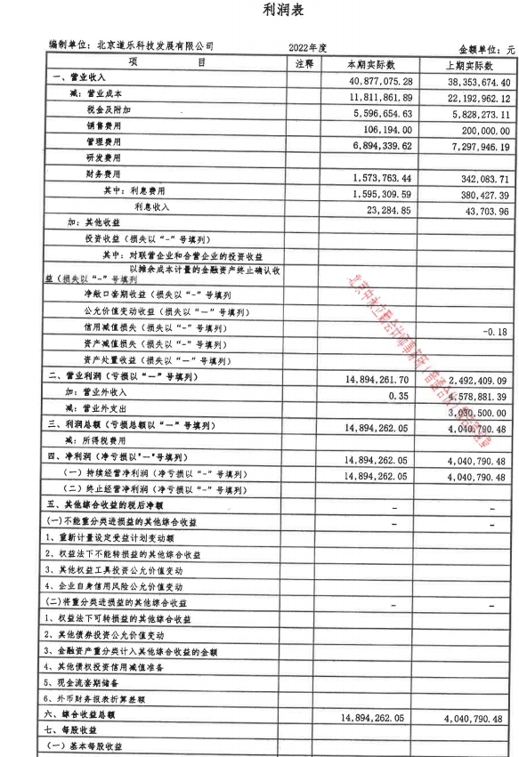
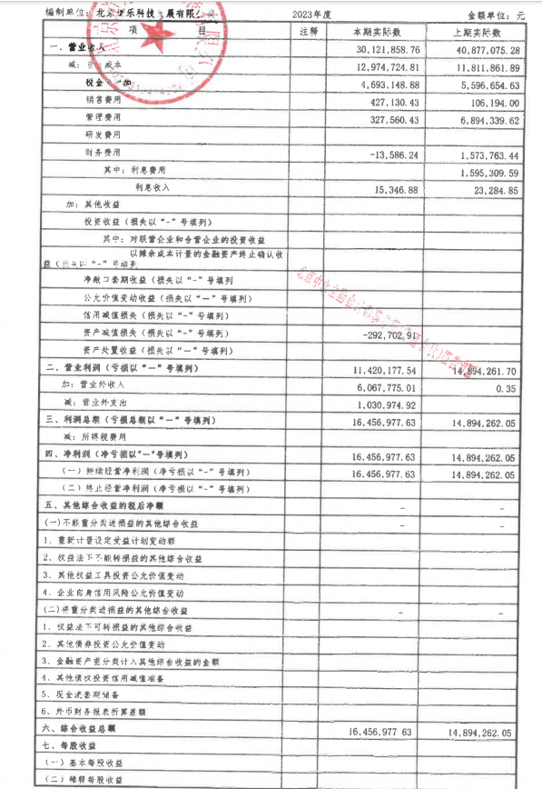
 |  |  |  |  |  |  |  |  |  |  |  |  |  |  |  |  |  | 4
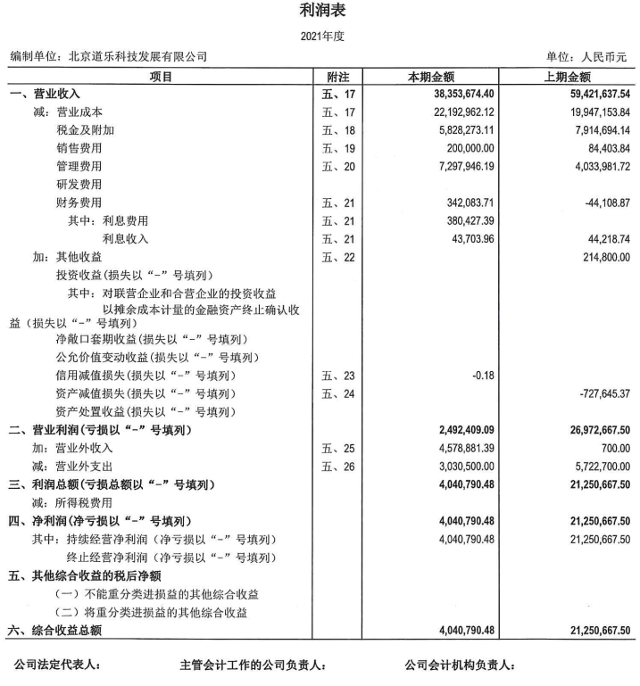

平面图
写字楼

2F | 3F | 4F
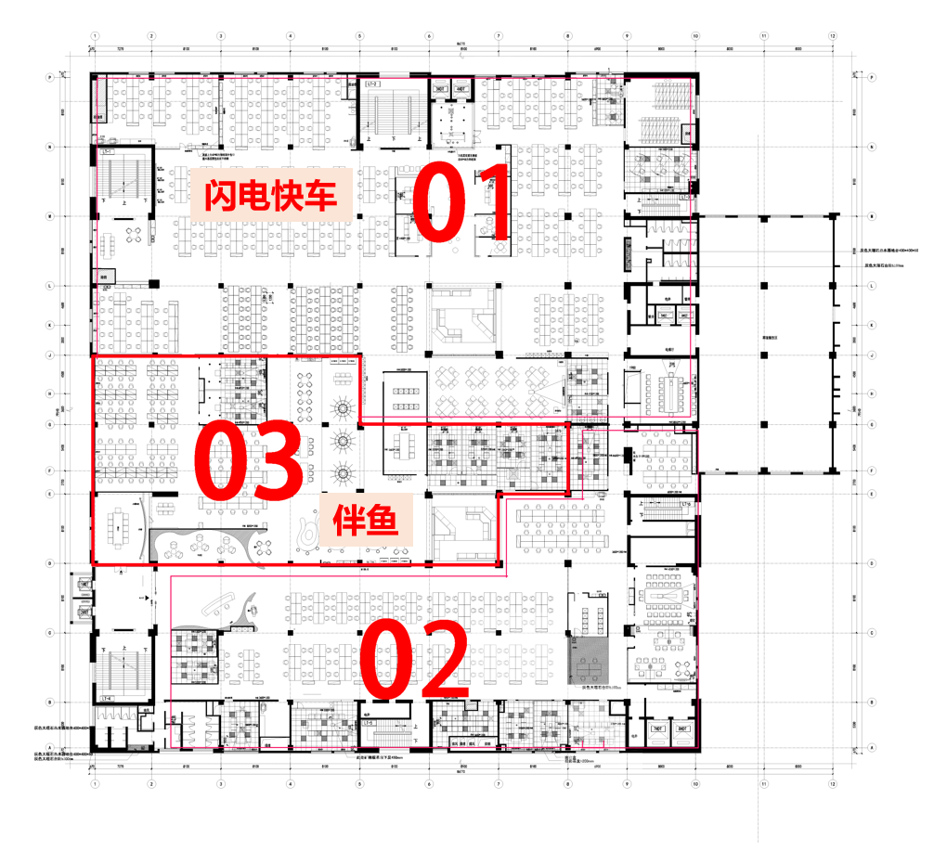
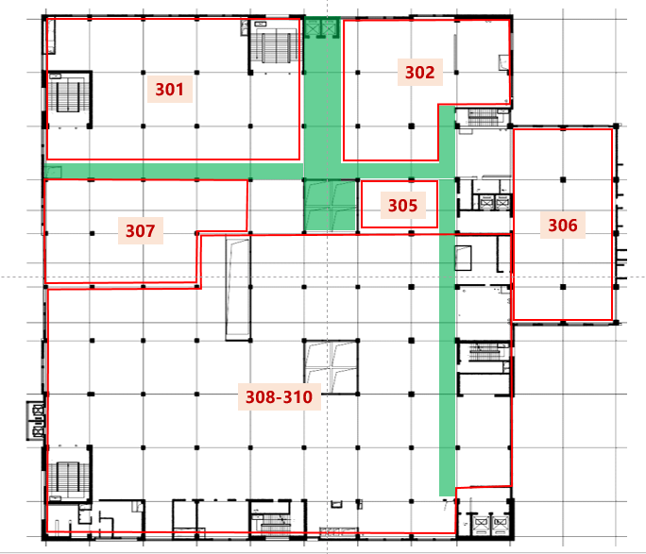
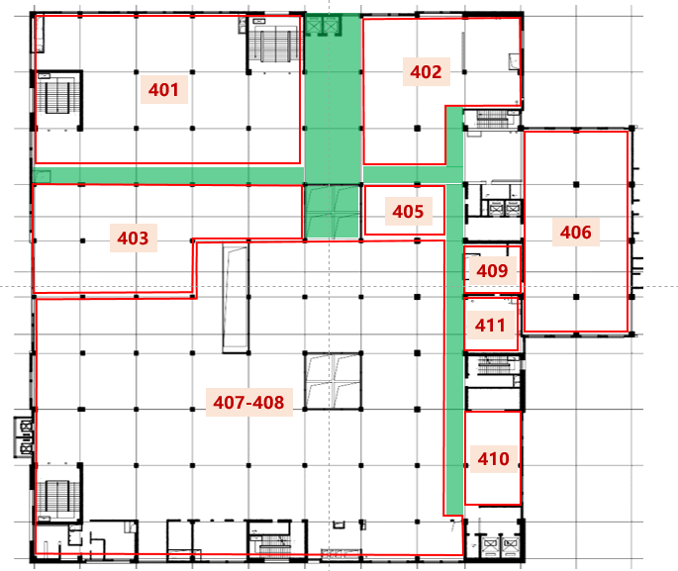

商业

1F | B1

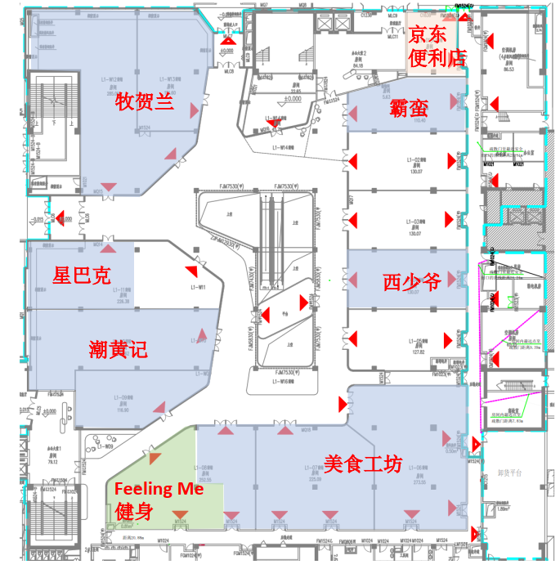
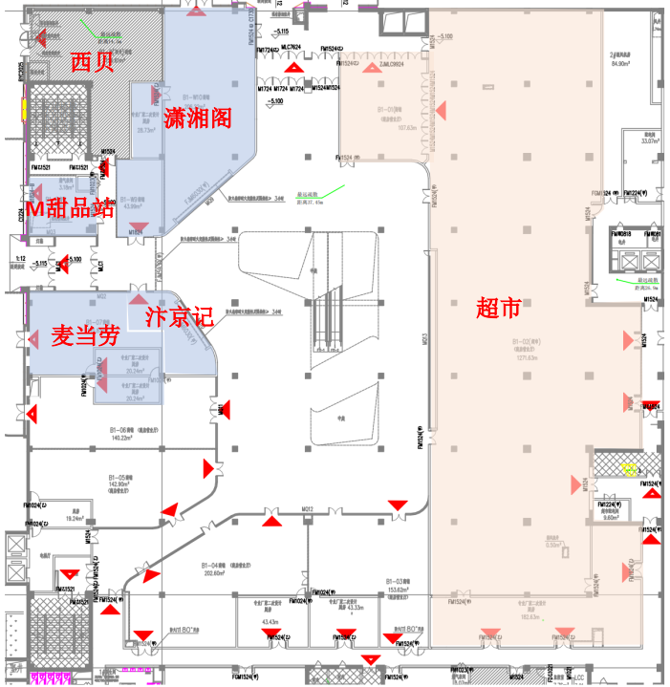

历史价值
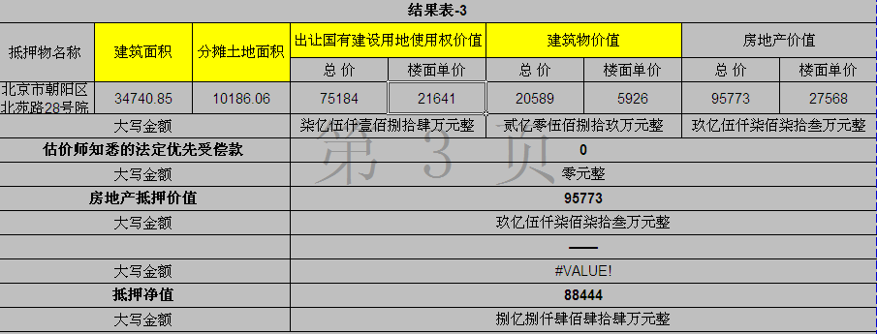

2019报告

2021复估单

2022报告

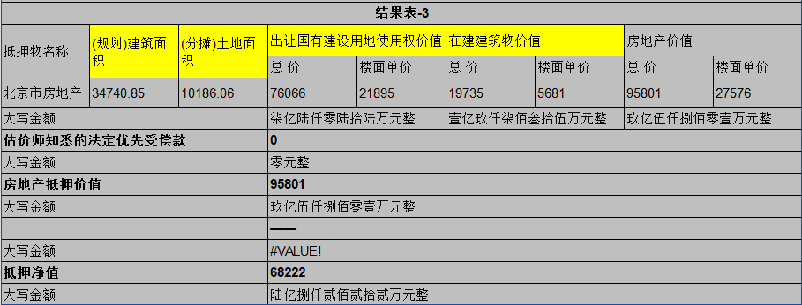

2023复估单

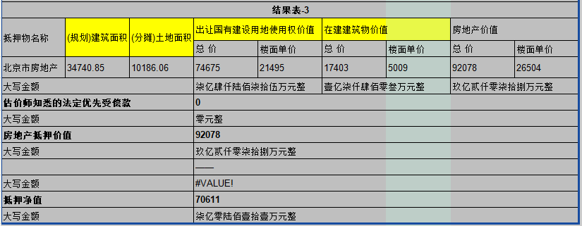

2024复估单

土地案例
...
地块名称 | 城市 | 地块编号 | 建设用地面积(㎡) | 规划建筑面积(㎡) | 用地性质 | 详细规划 | 容积率 | 出让方式 | 集中供地 | 截止时间 | 成交时间 | 交易状态 | 受让单位 | 起始价(万元) | 成交价(万元) | 成交每亩价(万元/亩) | 成交楼面价(元/㎡) | 溢价率(%) |  | 自持系数
北京市朝阳区大屯地区0205-659地块及周边储备用地B4综合性商业金融服务业用地 | 北京市 | 京土储挂(朝)[2023]074号 | 9999.98 | 17599.96 | 商业/办公用地 | B4综合性商业金融服务业用地 | 1.76 | 挂牌 | -- | 2024-01-29 00:00:43 | 2024-01-29 00:00:43 | 已成交 | 安徽省高速地产集团有限公司 | 37700 | 37700 | 2513.34 | 21421 | 0 |  | 0.8 | 26776
北京市海淀区学院路北端A、B、C、J地块B4综合性商业金融服务业用地、 B23研发设计用地 | 北京市 | 京土储挂(海)[2023]073号 | 70601.06 | 285523 | 商业/办公用地 | B4综合性商业金融服务业用地、B23研发设计用地 | 4.04 | 挂牌 | -- | 2024-01-23 00:00:43 | 2024-01-23 00:00:43 | 已成交 | 腾讯科技(北京)有限公司 | 642000 | 642000 | 6062.23 | 22485 | 0 | 23088 | 0.872 | 26477
北京市海淀区西北旺镇永丰产业基地(新)HD00-0403-004地块F3其他类多功能用地 | 北京市 | 京土储挂(海)[2023]039号 | 49900.54 | 109781.19 | 商业/办公用地 | F3其他类多功能用地 | 2.2 | 挂牌 | -- | 2023-08-03 00:00:43 | 2023-08-03 00:00:43 | 已成交 | 北京泽御置业有限公司 | 227000 | 227000 | 3032.7 | 20677 | 0
北京市朝阳区太阳宫乡0301-613地块B4综合性商业金融服务业用地 | 北京市 | 京土储挂(朝)[2023]031号 | 10610.35 | 47747 | 商业/办公用地 | B4综合性商业金融服务业用地 | 4.5 | 挂牌 | -- | 2023-07-07 00:00:43 | 2023-07-07 00:00:43 | 已成交 | 北京懋源鸿竺房地产开发有限公司 | 134000 | 134000 | 8419.45 | 28065 | 0 |  | 0.852 | 32940
北京市朝阳区朝阳站交通枢纽南侧建设用地一体化项目0313-5597、5598、5599地块B4综合性商业金融服务业用地 | 北京市 | 京土储挂(朝)[2023]001号 | 62796.8 | 275500 | 商业/办公用地 | B4综合性商业金融服务业用地 | 4.39 | 挂牌 | -- | 2023-02-23 00:00:43 | 2023-02-23 00:00:43 | 已成交 | 北京顺进商务咨询有限公司 | 635800 | 635800 | 6749.81 | 23078 | 0
北京市海淀区西北旺镇永丰产业基地(新)HD00-0403-009地块F3其他类多功能用地 | 北京市 | 京土储挂(海)[2022]063号 | 32733.22 | 72013.08 | 商业/办公用地 | F3其他类多功能用地 | 2.2 | 挂牌 | -- | 2022-10-31 00:00:43 | 2022-10-31 00:00:43 | 已成交 | 北京永丰数字融汇科技有限责任公司 | 149000 | 149000 | 3034.63 | 20691 | 0
北京市海淀区西北旺镇永丰产业基地(新)HD00-0403-001地块F3其他类多功能用地 | 北京市 | 京土储挂(海)[2022]062号 | 29506.55 | 64914.41 | 商业/办公用地 | F3其他类多功能用地 | 2.2 | 挂牌 | -- | 2022-10-31 00:00:43 | 2022-10-31 00:00:43 | 已成交 | 北京永丰数字先行科技有限责任公司 | 135000 | 135000 | 3050.17 | 20797 | 0
北京市海淀区西北旺镇永丰产业基地(新)HD00-0403-024地块F3其他类多功能用地 | 北京市 | 京土整储挂(海)[2021] 082号 | 38252.55 | 84155.61 | 商业/办公用地 | F3其他类多功能用地 | 2.2 | 挂牌 | -- | 2021-10-26 00:00:43 | 2021-10-26 00:00:43 | 已成交 | 北京永丰数字共享科技有限责任公司 | 175000 | 175000 | 3049.91 | 20795 | 0
北京市海淀区西北旺镇永丰产业基地(新)HD00-0403-011地块F3其他类多功能用地 | 北京市 | 京土整储挂(海)[2021] 081号 | 30025.18 | 66055.39 | 商业/办公用地 | F3其他类多功能用地 | 2.2 | 挂牌 | -- | 2021-10-26 00:00:43 | 2021-10-26 00:00:43 | 已成交 | 北京永丰数字融合科技有限责任公司 | 137000 | 137000 | 3041.89 | 20740 | 0
北京市海淀区西北旺镇永丰产业基地(新)HD00-0403-003地块F3其他类多功能用地 | 北京市 | 京土整储挂(海)[2021] 080号 | 25121.77 | 55267.89 | 商业/办公用地 | F3其他类多功能用地 | 2.2 | 挂牌 | -- | 2021-10-26 00:00:43 | 2021-10-26 00:00:43 | 已成交 | 北京永丰数字先导科技有限责任公司 | 115000 | 115000 | 3051.8 | 20808 | 0
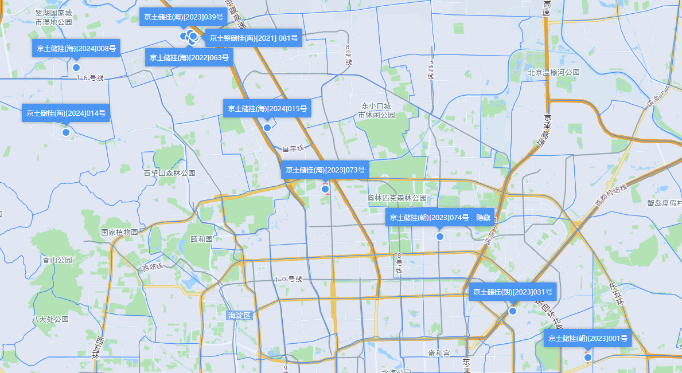
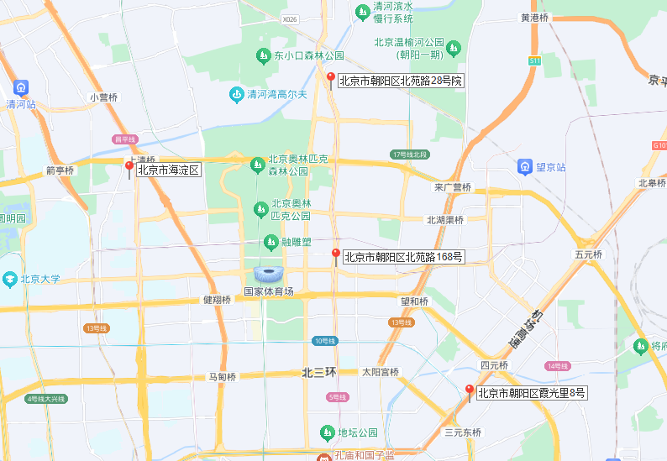

 |  |  |  |  |  |  |  |  |  |  |  |  |  |  |  | 五级地

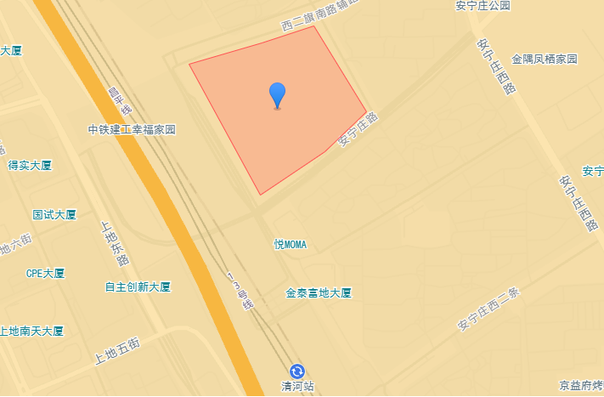

 |  |  |  |  |  |  |  |  |  |  |  |  |  |  |  | 三级地

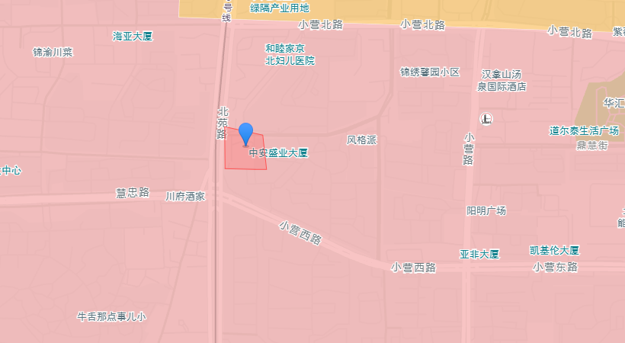

 |  |  |  |  |  |  |  |  |  |  |  |  |  |  |  |  |  |  |  | A地块 | 25612.78 | 综合性商业金融服务业
 |  |  |  |  |  |  |  |  |  |  |  |  |  |  |  |  |  |  |  | B地块 | 16000 | 研发设计
 |  |  |  |  |  |  |  |  |  |  |  |  |  |  |  |  | 四级地 |  |  | C地块 | 14800 | 研发设计 | 0.63721824613
 |  |  |  |  |  |  |  |  |  |  |  |  |  |  |  |  |  |  |  | J地块 | 14188.29 | 研发设计
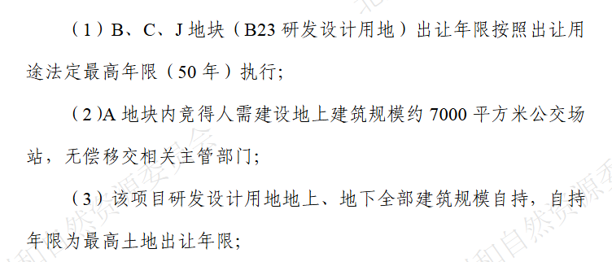

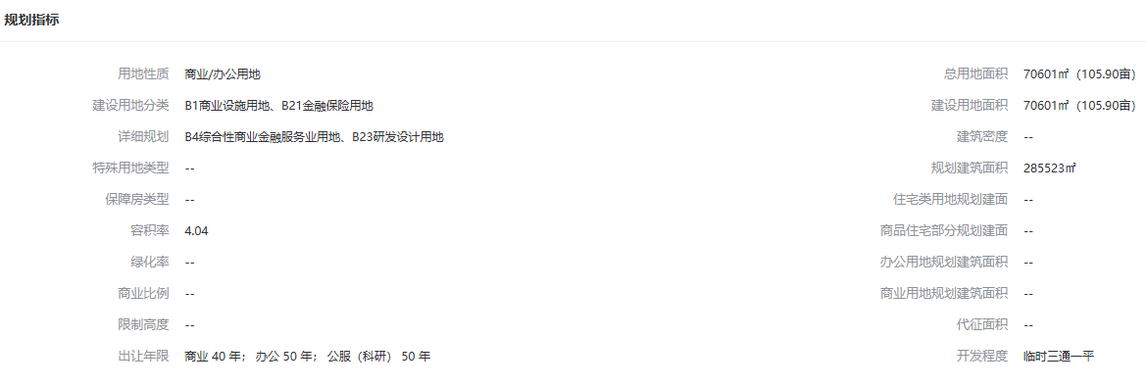
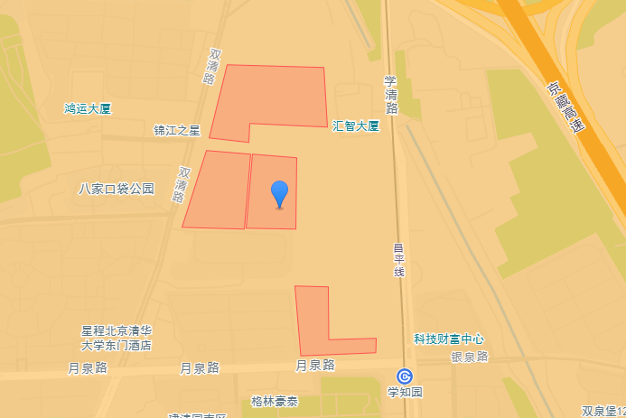

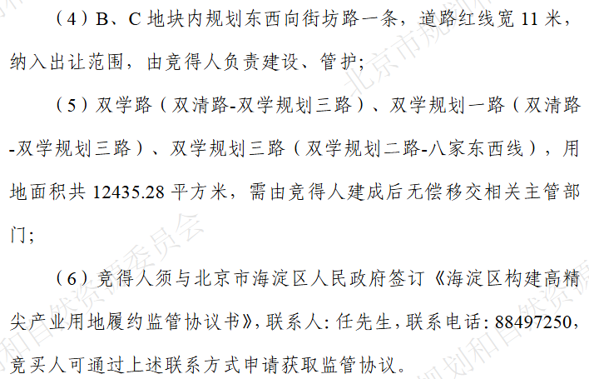

 |  |  |  |  |  |  |  |  |  |  |  |  |  |  |  | 六级地

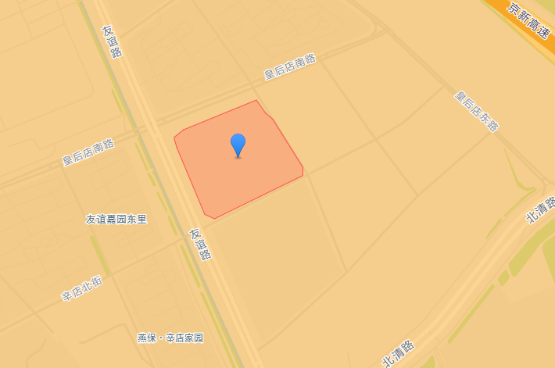

 |  |  |  |  |  |  |  |  |  |  |  |  |  |  |  | 二级地

